Прайс Corotop
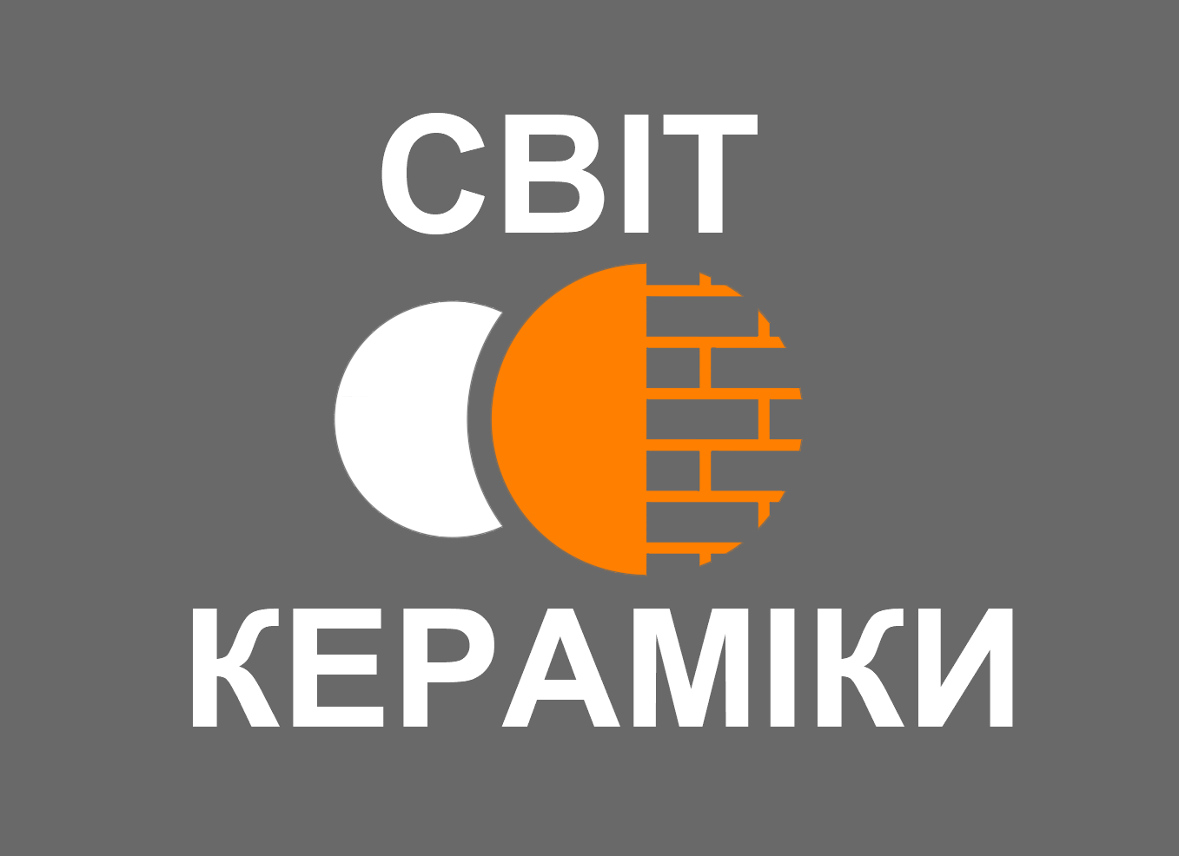 Кровельные аксессуары (произв. Польша)

Рогачко Евгений, тел.: (097) 956-04-64, (050) 517-36-42
e-mail: mirkeramiki2012@ukr.net | Прайс действует с 27.04.2025
Склад: с. Нерубайское, ул. Пастера 35 (пн-пт: 8:00-17:00, сб: 8:00-13:00, вс: выходной) Офис: г. Одесса, ул. Левитана 62 (пн-пт: 9:00-18:00, сб: 9:00-13:00, вс: выходной) |  |  |  |  |  |  |  | Скидка | 0%
 |  |  |  |  |  |  |  | Курс EURO (НБУ+3%) | 0.00
Наименование товара | Фото | Наличие | Цвет, RAL |  |  |  |  | Ед. изм. | Цена розничн., EURO | Цена со скидкой, EURO | Цена со скидкой, UAH
 |  |  | 8004 | 8017 | 3011 | 9005 | 7021
Гидроизоляционные мембраны и плёнки
Мембрана супердифузионная Corotop COROVIN 100 Цвет: СЕРЫЙ, Плотность = 100 г/м2, Водонепроницаемость: W3, Паропроницаемость: Sd 0,01 м, Прочность на разрыв гвоздем = 145N / 180N, Особенности: ветрозащита |  | в наличии | серый |  |  |  |  | Рулон (50м х 1,5м) | 89.10 | 89.10 | 0.00
Мембрана супердифузионная Corotop SMART 120 Цвет: ЧЕРНЫЙ, Плотность = 120 (-) г/м2, Водонепроницаемость: W1, Паропроницаемость: Sd 0,02 м, Прочность на разрыв гвоздем = 130N / 170N |  | в наличии | чёрный |  |  |  |  | Рулон (50м х 1,5м) | 123.55 | 123.55 | 0.00
Мембрана супердифузионная Corotop CLASSIC 130 Цвет: ТЕМНО-СЕРЫЙ, Плотность = 130 г/м2, Водонепроницаемость: W1, Паропроницаемость: Sd 0,02 м, Прочность на разрыв гвоздем = 170N / 240N |  | в наличии | тёмно-серый |  |  |  |  | Рулон (50м х 1,5м) | 137.20 | 137.20 | 0.00
Мембрана супердифузионная Corotop STRONG 160 Цвет: БЕЖЕВЫЙ, Плотность = 160 г/м2, Водонепроницаемость: W1, Паропроницаемость: Sd 0,02 м, Прочность на разрыв гвоздем = 200N / 275N |  | заканчивается | бежевый |  |  |  |  | Рулон (50м х 1,5м) | 183.00 | 183.00 | 0.00
Мембрана супердифузионная Corotop GREEN STRONG 160 Цвет: ЗЕЛЁНЫЙ, Плотность = 160 г/м2, Водонепроницаемость: W1, Паропроницаемость: Sd 0,02 м, Прочность на разрыв гвоздем = 220N / 300N |  | в наличии | зелёный |  |  |  |  | Рулон (50м х 1,5м) | 183.00 | 183.00 | 0.00
Мембрана супердифузионная Corotop RED STRONG 180 Цвет: КРАСНЫЙ, Плотность = 180 г/м2, Водонепроницаемость: W1, Паропроницаемость: Sd 0,02 м, Прочность на разрыв гвоздем = 250N / 350N |  | в наличии | красный |  |  |  |  | Рулон (50м х 1,5м) | 237.90 | 237.90 | 0.00
Мембрана супердифузионная Corotop ULTRA 220 Цвет: ЧЕРНЫЙ, Плотность = 220 г/м2, Водонепроницаемость: W1, Паропроницаемость: Sd 0,02 м, Прочность на разрыв гвоздем = 280N / 400N |  | в наличии | чёрный |  |  |  |  | Рулон (50м х 1,5м) | 307.45 | 307.45 | 0.00
Мембрана супердифузионная под фальц Corotop METAL Цвет: АНТРАЦИТ, Плотность = 440 г/м2, Водонепроницаемость: W1, Паропроницаемость: Sd 0,02 м, Прочность на разрыв гвоздем = 150N / 200N, Толщина = 8 мм, Особенности: используется в фальцевых кровлях |  | в наличии | антрацит |  |  |  |  | Рулон (25м х 1,5м) | 408.70 | 408.70 | 0.00
Пароизоляционные плёнки и мембраны
Пароизоляц. плёнка армированная с алюм. слоем SECCO ALU 110 Цвет: СЕРЕБРО, Плотность = 110 г/м2, Прочность на разрыв гвоздем ≥ 100N |  | в наличии | серебро |  |  |  |  | Рулон (50м х 1,5м) | 120.20 | 120.20 | 0.00
Пароизоляц. плёнка SECCO Цвет: ЖЁЛТЫЙ, Материал: LDPE, Толщина = 0,2 мм, Паропроницаемость: Sd 40 м, Прочность на разрыв гвоздем = 40N / 40N |  | в наличии | жёлтый |  |  |  |  | Рулон (50м х 2м) | 81.75 | 81.75 | 0.00
Пароизоляц. мембрана с алюм. слоем Corotop METALLIC 80 Цвет: СЕРЕБРО, Плотность = 80 г/м2, Паропроницаемость: Sd 40 м, Прочность на разрыв гвоздем = 40N / 60N |  | в наличии | серебро |  |  |  |  | Рулон (50м х 1,5м) | 100.65 | 100.65 | 0.00
Пароизоляц. мембрана с алюм. слоем Corotop REFLEX 115 Цвет: СЕРЕБРО, Плотность = 115 г/м2, Паропроницаемость: Sd 40 м, Прочность на разрыв гвоздем = 60N / 80N |  | заканчивается | серебро |  |  |  |  | Рулон (50м х 1,5м) | 247.00 | 247.00 | 0.00
Клейкие ленты
1-сторонняя алюм. клейкая лента Corotop FLEX Цвет: СЕРЕБРО, Материал: акриловая дисперсия, армированная полиэстеровым волокном, Темп.прим.: > 10˚С, Устойчивость: от +10˚С до + 80˚С |  | в наличии | серебро |  |  |  |  | Рулон (50м х 50мм) | 9.90 | 9.90 | 0.00
1-сторонняя армиров. клейкая лента Corotop FIX Цвет: БЕЛЫЙ, Материал: акриловая дисперсия, армированная полиэстровым волокном, Темп.прим.: > 0˚С, Устойчивость к темп.: от -40˚С до +100˚С |  | в наличии | бело-красная |  |  |  |  | Рулон (25м х 50мм) | 18.70 | 18.70 | 0.00
2-стороняя армиров. клейкая лента Corotop MIX Клеевой состав: Акриловая дисперсия с армированием полиэфирной сеткой, Темп.прим.: от +10 °С до +30 °С, Устойчивость к темп.: от -30 °C до +100 °C, Устойчива к УФ-излучению |  | в наличии | прозрачная |  |  |  |  | Рулон (25м х 40мм) | 22.00 | 22.00 | 0.00
2-стороняя бутилкаучуковая лента Corotop BUTYL Основа ленты: Бутилкаучук, Темп.прим.: от +5 °С до +40 °С, Устойчивость к темп.: от -30 °C до +70 °C, Устойчива к УФ-облучению |  | уточнять | черная |  |  |  |  | Рулон (25м х 15мм) | 12.10 | 12.10 | 0.00
Уплотнительная лента под контррейку Corotop PUR Цвет: ЧЁРНЫЙ, Материал: полиэтилен с закрытыми порами, Темп.прим.: > 0˚С, Устойчивость к темп.: от -30˚С до + 100˚С |  | в наличии | черная |  |  |  |  | Рулон (30м х 50мм) | 18.70 | 18.70 | 0.00
Карнизный свес
Гребень свеса плоский CoroKAP Материал: ПВХ |  | в наличии |  |  | х |  | х | Штука (1м х 55мм) | 1.10 | 1.10 | 0.00
Гребень свеса с вентиляционной решеткой CoroKAP V Материал: ПВХ |  | в наличии |  |  | х |  | х | Штука (1м х 85мм) | 1.45 | 1.45 | 0.00
Вентиляционная решетка CoroKAP EV Материал: ПВХ |  | в наличии | х | х | х |  | х | Штука (1м х 32мм) | 2.20 | 2.20 | 0.00
Вентиляционная карнизная сетка свеса CoroCRAT Материал: ПВХ |  | в наличии |  |  | х |  | х | Рулон (5м х 100мм) | 8.00 | 8.00 | 0.00
Капельник CoroRAN Материал: алюминий, Размеры: 10х70х120 мм / 135⁰ / t = 0,58 мм |  | в наличии |  |  | х |  |  | Штука (2 м) | 14.85 | 14.85 | 0.00
Ендова
Уплотнитель клиновидный для ендовы CoroCLIN Материал: пенополиуретан, Упаковка: 100 шт, Устойчив к УФ-облучению |  | в наличии |  | х | х | х |  | Штука (1м х 60мм х 27мм) | 0.65 | 0.65 | 0.00
Ендова с поперечным тиснением CoroKOSZ P t = 0,58 мм |  | в наличии |  |  |  |  |  | Штука (2м х 500мм) | 28.60 | 28.60 | 0.00
Клямер ендовы CoroKOSZ K 6 шт на 1 ендову |  | в наличии |  |  | х |  |  | Штука | 0.75 | 0.75 | 0.00
Конёк
Подконьковая вентиляционная лента CoroVENT E 390 мм Материал: нетканный полипропилен |  | в наличии |  |  | х |  |  | Рулон (5м х 390мм) | 23.10 | 23.10 | 0.00
Подконьковая вентиляционная лента CoroVENT E 310 мм Материал: нетканный полипропилен |  | в наличии |  |  | х |  |  | Рулон (5м х 310мм) | 20.00 | 20.00 | 0.00
Подконьковая вентиляционная лента CoroVENT E 240 мм Материал: нетканный полипропилен |  | в наличии |  |  | х |  |  | Рулон (5м х 240мм) | 18.15 | 18.15 | 0.00
Держатель для конькового бруса CoroNIT - тип "гвоздь" |  | в наличии | серебро |  |  |  |  | Штука (50мм х 210мм) | 1.55 | 1.55 | 0.00
Держатель для конькового бруса CoroBLACH - тип "пластина" |  | в наличии | серебро |  |  |  |  | Штука (50мм х 210мм) | 1.50 | 1.50 | 0.00
Клямер для конька CoroKAL UNI Материал: алюминий |  | в наличии |  |  | х |  |  | Штука | 0.30 | 0.30 | 0.00
Клямер для конька CoroKAL Röben Материал: алюминий |  | в наличии |  |  | х |  |  | Штука | 0.55 | 0.55 | 0.00
Клямер для конька CoroKAL в ассортименте Материал: алюминий |  | под заказ* |  |  | х |  |  | Штука | 0.70 | 0.70 | 0.00
Примыкание
Лента примыкания к дымоходу CoroMIN ALU Материал: плиссированный алюминий со слоем полиэфирного лака, покрытый изнутри слоем бутилового клея, Темп.прим.: от +5 °С до +40 °С, Устойчивость к темп.: от -40 °C до +90 °C, Устойчива к УФ-облучению |  | в наличии |  |  | х |  |  | Рулон (5м х 300мм) | 55.10 | 55.10 | 0.00
Лента примыкания к дымоходу Corotop K-FLEX Материал: термопластичный бутилкаучук армированный высокоэластичной алюминиевой сеткой, Темп.прим.: от +5 °С до +40 °С, Устойчивость к темп.: от -30 °C до +80 °C, Устойчива к УФ-облучению |  | в наличии |  |  | х |  |  | Рулон (5м х 280мм) | 127.95 | 127.95 | 0.00
Планка примыкания к дымоходу CoroLINE Материал: алюминий, t = 0,58 мм |  | в наличии |  |  | х |  |  | Штука (2 м x 80мм) | 9.60 | 9.60 | 0.00
Крепёж
Клямер CoroSPIN TYPE Nordmark Материал: оцинкованная/нержавеющая сталь, 100 шт/уп |  | в наличии | серебро |  |  |  |  | Штука | 0.15 | 0.15 | 0.00
Клямер CoroSPIN TYPE 409 Материал: оцинкованная/нержавеющая сталь, 200 шт/уп |  | в наличии | серебро |  |  |  |  | Штука | 0.25 | 0.25 | 0.00
Клямер CoroSPIN TYPE J/435 Материал: оцинкованная/нержавеющая сталь, 100 шт/уп |  | в наличии | серебро |  |  |  |  | Штука | 0.20 | 0.20 | 0.00
Клямер CoroSPIN TYPE 416 Материал: оцинкованная/нержавеющая сталь, 100 шт/уп |  | под заказ* | серебро |  |  |  |  | Штука | 0.20 | 0.20 | 0.00
Клямер CoroSPIN TYPE 417 Материал: оцинкованная/нержавеющая сталь, 100 шт/уп |  | в наличии | серебро |  |  |  |  | Штука | 0.20 | 0.20 | 0.00
Клямер CoroSPIN TYPE 513 Материал: оцинкованная/нержавеющая сталь, 25 шт/уп |  | в наличии | серебро |  |  |  |  | Штука | 0.80 | 0.80 | 0.00
Система защиты от снега
Система защиты от снега CoroSNOW |  | под заказ* |  |  |  |  |  | Комплект | цена проектная ассортимент в каталоге по ссылке
Фундамент и дренаж
Отсечная горизонтальная изоляция SECCO LDPE (под мауэрлат и на фундамент) Цвет: ЧЕРНЫЙ, Плотность = 270 г/м2, Толщина: 0,3 мм, Особенности: двухсторонее тиснение |  | в наличии | чёрный |  |  |  |  | Рулон (25м х 0,3м) | 10.45 | 10.45 | 0.00
 |  |  |  |  |  |  |  | Рулон (50м х 1,2м) | 83.60 | 83.60 | 0.00
Геотекстиль термофиксированный SECCO 120 Цвет: СЕРЫЙ, Материал: полиэстер, Плотность = 120 г/м2 |  | в наличии | серый |  |  |  |  | Рулон (50м х 1м) | 92.40 | 92.40 | 0.00
Шиповидная мембрана SECCO GEO 400 Цвет: ЧЁРНЫЙ, Материал: HDPE, Толщина = 0,4 мм, Высота тиснения = 8 мм, Плотность = 400 г/м2 |  | в наличии | чёрный |  |  |  |  | Рулон (20м х 2м) | 85.80 | 85.80 | 0.00
*срок поставки 4-5 недель по предоплате

Прайс Kikinda
 Керамическая черепица (произв. Сербия)

Рогачко Евгений, тел.: (097) 956-04-64, (050) 517-36-42
e-mail: mirkeramiki2012@ukr.net | Прайс действует с 12.03.2026
Склад: с. Нерубайское, ул. Пастера 1 (пн-пт: 8:00-17:00, сб: 8:00-13:00, вс: выходной) Офис: г. Одесса, ул. Левитана 62 (пн-пт: 9:00-18:00, сб: 9:00-13:00, вс: выходной) |  |  | Скидка | 0%
 |  |  | Курс EURO (НБУ+3%) | 0.00
Наименование товара | Фото | Технические характеристики | Ед. изм. | Цена розничн., EURO | Цена со скидкой, EURO | Цена со скидкой, UAH

РЯДОВАЯ ЧЕРЕПИЦА
Рядовая черепица PREMIUM KIKINDA (в наличии) |  | Размер: 421х251 мм Полезн. размер: 360х210 мм Масса: 2,75 кг Шаг обрешетки: 300-360 мм Расход: 12,5 шт/кв.м. Рекомендумый мин. уклон: 22⁰ К-во на поддоне: 312 шт | кв.м. | 28.00 | 28.00 | 0.00
 |  |  | шт. | 2.24 | 2.24 | 0.00
Рядовая черепица KLASIK PREMIUM (в наличии) |  | Размер: 421х251 мм Полезн. размер: 360х210 мм Масса: 2,75 кг Шаг обрешетки: 300-360 мм Расход: 12,5 шт/кв.м. Рекомендумый мин. уклон: 22⁰ К-во на поддоне: 312 шт | кв.м. | 28.00 | 28.00 | 0.00
 |  |  | шт. | 2.24 | 2.24 | 0.00
Рядовая черепица VELIKA KIKINDA M-333 (в наличии) |  | Размер: 400х245 мм Полезн. размер: 335х205 мм Масса: 2,50 кг Шаг обрешетки: 335 мм Расход: 14,5 шт/кв.м. Рекомендумый мин. уклон: 22⁰ К-во на поддоне: 390 шт | кв.м. | 28.00 | 28.00 | 0.00
 |  |  | шт. | 1.93 | 1.93 | 0.00
Рядовая черепица PORTUGALAC M-977 (в наличии) |  | Размер: 410х255 мм Полезн. размер: 345х210 мм Масса: 2,90 кг Шаг обрешетки: 345 мм Расход: 13,8 шт/кв.м. Рекомендумый мин. уклон: 22⁰ К-во на поддоне: 330 шт | кв.м. | 28.00 | 28.00 | 0.00
 |  |  | шт. | 2.03 | 2.03 | 0.00
Рядовая черепица HOLANDEZ M-993 (в наличии) |  | Размер: 400х245 мм Полезн. размер: 330х190 мм Масса: 2,60 кг Шаг обрешетки: 330 мм Расход: 16 шт/кв.м. Рекомендумый мин. уклон: 22⁰ К-во на поддоне: 360 шт | кв.м. | 28.00 | 28.00 | 0.00
 |  |  | шт. | 1.75 | 1.75 | 0.00
Рядовая черепица MALA KIKINDA M-272 (под заказ) |  | Размер: 400х225 мм Полезн. размер: 330х180 мм Масса: 2,30 кг Шаг обрешетки: 330 мм Расход: 16,6 шт/кв.м. Рекомендумый мин. уклон: 22⁰ К-во на поддоне: 400 шт | кв.м. | 28.00 | 28.00 | 0.00
 |  |  | шт. | 1.69 | 1.69 | 0.00
Рядовая черепица BANAT M-997 (под заказ) |  | Размер: 405х230 мм Полезн. размер: 290-200х190 мм Масса: 2,60 кг Шаг обрешетки: 290-200 мм Расход: 18,2 шт/кв.м. при 290 мм 26,3 шт/кв.м. при 200 мм Рекомендумый мин. уклон: 22⁰ К-во на поддоне: 386 шт | кв.м. при 18,2 шт/кв.м. | 33.00 | 33.00 | 0.00
 |  |  | кв.м. при 26,3 шт/кв.м. | 47.69 | 47.69 | 0.00
 |  |  | шт. | 1.81 | 1.81 | 0.00
Универсальные доборные элементы
Ивер (коньковый торцевой элемент) FP-182 |  | --- | шт. | 39.60 | 39.60 | 0.00
Начальный конёк вальмы ZSG-182 |  | --- | шт. | 46.80 | 46.80 | 0.00
Конёк рядовой M-185 |  | Расход: 3 шт/м.п. К-во на поддоне: 216 шт | шт. | 14.40 | 14.40 | 0.00
Тройник (соединитель коньков) TKS-182 |  | --- | шт. | 79.20 | 79.20 | 0.00
Доборные элементы PREMIUM KIKINDA
Боковая левая PREMIUM KIKINDA |  | Расход: 3 шт/м.п. | шт. | 14.40 | 14.40 | 0.00
Боковая правая PREMIUM KIKINDA |  | Расход: 3 шт/м.п. | шт. | 14.40 | 14.40 | 0.00
Вентиляционная черепица PREMIUM KIKINDA |  | --- | шт. | 46.80 | 46.80 | 0.00
Черепица PREMIUM KIKINDA со снегоупором |  | --- | шт. | 46.80 | 46.80 | 0.00
Доборные элементы KLASIK PREMIUM
Боковая левая KLASIK PREMIUM |  | Расход: 3 шт/м.п. | шт. | 14.40 | 14.40 | 0.00
Боковая правая KLASIK PREMIUM |  | Расход: 3 шт/м.п. | шт. | 14.40 | 14.40 | 0.00
Конёк рядовой (трапеция) KLASIK PREMIUM |  | Расход: 3 шт/м.п. | шт. | 14.40 | 14.40 | 0.00
Начальный конёк вальмы (трапеция) KLASIK PREMIUM |  | --- | шт. | 46.80 | 46.80 | 0.00
Вентиляционная черепица KLASIK PREMIUM |  | --- | шт. | 46.80 | 46.80 | 0.00
Черепица KLASIK PREMIUM со снегоупором |  | --- | шт. | 46.80 | 46.80 | 0.00
Доборные элементы VELIKA / MALA KIKINDA
Боковая левая VELIKA / MALA KIKINDA |  | Расход: 3 шт/м.п. | шт. | 14.40 | 14.40 | 0.00
Боковая правая VELIKA / MALA KIKINDA |  | Расход: 3 шт/м.п. | шт. | 14.40 | 14.40 | 0.00
Вентиляционная черепица VELIKA / MALA KIKINDA |  | --- | шт. | 46.80 | 46.80 | 0.00
Черепица VELIKA / MALA KIKINDA со снегоупором |  | --- | шт. | 46.80 | 46.80 | 0.00
Доборные элементы PORTUGALAC
Боковая левая PORTUGALAC |  | Расход: 3 шт/м.п. | шт. | 14.40 | 14.40 | 0.00
Боковая правая PORTUGALAC |  | Расход: 3 шт/м.п. | шт. | 14.40 | 14.40 | 0.00
Доборные элементы HOLANDEZ
Боковая левая HOLANDEZ |  | Расход: 3 шт/м.п. | шт. | 14.40 | 14.40 | 0.00
Боковая правая HOLANDEZ |  | Расход: 3 шт/м.п. | шт. | 14.40 | 14.40 | 0.00
Вентиляционная черепица HOLANDEZ |  | --- | шт. | 46.80 | 46.80 | 0.00
Черепица HOLANDEZ со снегоупором |  | --- | шт. | 46.80 | 46.80 | 0.00
Доборные элементы BANAT
Боковая левая BANAT |  | Расход: 3 шт/м.п. | шт. | 14.40 | 14.40 | 0.00
Боковая правая BANAT |  | Расход: 3 шт/м.п. | шт. | 14.40 | 14.40 | 0.00
Конёк рядовой (трапеция) BANAT |  | Расход: 3 шт/м.п. | шт. | 14.40 | 14.40 | 0.00
Начальный конёк вальмы (трапеция) BANAT |  | --- | шт. | 46.80 | 46.80 | 0.00
Вентиляционная черепица BANAT |  | --- | шт. | 46.80 | 46.80 | 0.00
Черепица BANAT со снегоупором |  | --- | шт. | 46.80 | 46.80 | 0.00

Прайс Röben
Керамическая черепица (произв. Польша)

Рогачко Евгений, тел.: (097) 956-04-64, (050) 517-36-42
e-mail: mirkeramiki2012@ukr.net | Прайс действует с 18.12.2025
Склад: с. Нерубайское, ул. Пастера 1 (пн-пт: 8:00-17:00, сб: 8:00-13:00, вс: выходной) Офис: г. Одесса, ул. Левитана 62 (пн-пт: 9:00-18:00, сб: 9:00-13:00, вс: выходной) |  |  |  | Скидка | 0%
 |  |  |  | Курс EURO (НБУ+3%) | 0.00
Наименование товара | Цвет | Фото | Технические характеристики | Ед. изм. | Цена розничн., EURO | Цена со скидкой, EURO | Цена со скидкой, UAH

РЯДОВАЯ ЧЕРЕПИЦА
MONZAplus | Антрацит ангобированная |  | 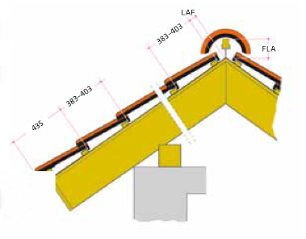 Вес 1 шт.......................................около 4,07 кг Общая длина.............................около 46,4 см Общая ширина..........................около 30,4 см Длина покрытия..............около 38,3–40,3 см Средняя ширина покрытия.....около 26,3 см Мин. Количество на кв.м..................9,5 шт Количество/м2....................около 9,4–9,9 шт Минимальный угол наклона крыши......от 22 Количество/европаллета...................240 шт Вес кв.м.............................около 38,3–40,3 кг Вес полной паллеты................около 1007 кг Морозоустойчивость...................................да | кв.м. | 31.50 | 31.50 | 0.00
 | Медная ангобированная |  |  | кв.м. | 31.50 | 31.50 | 0.00
 | Каштановая ангобированная |  |  | кв.м. | 31.50 | 31.50 | 0.00
 | Трентино глазурованная |  |  | кв.м. | 35.60 | 35.60 | 0.00
 | Тобаго глазурованная |  |  | кв.м. | 35.60 | 35.60 | 0.00
 | Мадуро глазурованная |  |  | кв.м. | 35.60 | 35.60 | 0.00
 | Графитовая глазурованная |  |  | кв.м. | 35.60 | 35.60 | 0.00
PIEMONT | Антрацит ангобированная |  | 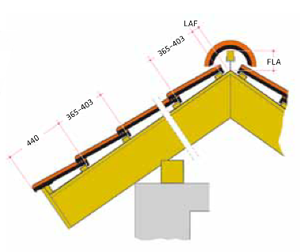 Вес 1 шт.......................................около 3,97 кг Общая длина.............................около 47,2 см Общая ширина..........................около 29,0 см Длина покрытия..............около 36,5–40,3 см Средняя ширина покрытия.....около 24,5 см Мин. Количество на кв.м................10,1 шт Количество/м2.................около 10,1–11,2 шт Минимальный угол наклона крыши......от 22 Количество/европаллета....................240 шт Вес кв.м.............................около 40,1–44,5 кг Вес полной паллеты...................около 983 кг Морозоустойчивость...................................да | кв.м. | 31.50 | 31.50 | 0.00
 | Медная ангобированная |  |  | кв.м. | 31.50 | 31.50 | 0.00
 | Коричневая ангобированная |  |  | кв.м. | 31.50 | 31.50 | 0.00
 | Каштановая ангобированная |  |  | кв.м. | 31.50 | 31.50 | 0.00
 | Осенний лист ангобированная |  |  | кв.м. | 31.50 | 31.50 | 0.00
 | Тобаго глазурованная |  |  | кв.м. | 35.60 | 35.60 | 0.00
 | Титан серая глазурованная |  |  | кв.м. | 35.60 | 35.60 | 0.00
 | Графитовая глазурованная |  |  | кв.м. | 35.60 | 35.60 | 0.00
BERGAMO | Антрацит ангобированная* |  | 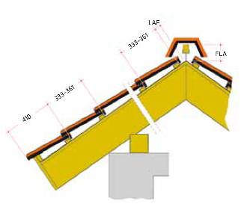 Вес 1 шт.......................................около 3,95 кг Общая длина.............................около 43,6 см Общая ширина..........................около 28,5 см Длина покрытия...............около 33,3–36,1 см Средняя ширина покрытия......около 23,7 см Мин. Количество на кв.м...................12 шт Количество/м2.................около 11,8–12,8 шт Минимальный угол наклона крыши......от 25 Количество/европаллета...................240 шт Вес кв.м.....................................около 48,5 кг Вес полной паллеты..................около 975 кг Морозоустойчивость...................................да | кв.м. | 43.00 | 27,95 23,50 | 0.00
 | Серая матовая ангобированная |  |  | кв.м. | 43.00 | 43.00 | 0.00

VERONA | Натуральная красная |  | 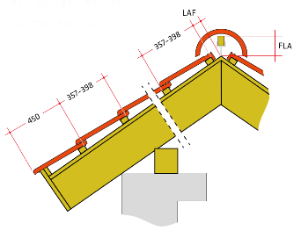 Вес 1 шт.......................................около 3,90 кг Общая длина.............................около 46,6 см Общая ширина..........................около 30,6 см Длина покрытия...............около 35,7–39,8 см Средняя ширина покрытия......около 24,3 см Мин. Количество на кв.м..................10,3 шт Количество/м2.................около 10,3–11,5 шт Минимальный угол наклона крыши......от 22 Количество/европаллета...................240 шт Вес кв.м............................около 40,2–44,9 кг Вес полной паллеты..................около 966 кг Морозоустойчивость...................................да | кв.м. | 35.00 | 35.00 | 0.00
 | Антрацит ангобированная |  |  | кв.м. | 35.00 | 35.00 | 0.00

ДОБОРНЫЕ ЭЛЕМЕНТЫ ЧЕРЕПИЦЫ
Конёк | MONZAplus PIEMONT VERONA |  | К-во шт/м.п……...............около 3 шт Вес…………………….....около 3,6 кг | шт. | 12.00 | 12.00 | 0.00
 | BERGAMO* |  | К-во шт/м.п……...............около 3 шт Вес…………………….....около 4,4 кг | шт. | 17.00 | 11,05 10,90 | 0.00
Начало/конец конька (Ивер) | MONZAplus PIEMONT VERONA |  | Вес…………………….....около 1/1,4 кг | шт. | 32.00 | 32.00 | 0.00
 | BERGAMO* |  | Вес……………….....около 0,95/1,64 кг | шт. | 35.00 | 22,75 21,00 | 0.00
Начало вальмы | MONZAplus PIEMONT VERONA |  | Вес……………..……….....около 3,4 кг | шт. | 33.00 | 33.00 | 0.00
 | BERGAMO* |  | Вес……………..……….....около 3,8 кг | шт. | 41.00 | 26,65 26,00 | 0.00
Тройник | MONZAplus PIEMONT VERONA |  | Вес……………..……….....около 4,8 кг | шт. | 120.00 | 120.00 | 0.00
 | BERGAMO* |  | Вес……………..……….....около 4,6 кг | шт. | 149.00 | 96,85 90,90 | 0.00
Четверник | MONZAplus PIEMONT VERONA |  | Вес……………..……….....около 5,0 кг | шт. | 180.00 | 180.00 | 0.00
 | BERGAMO* | --- | Вес……………..……….....около 4,8 кг | шт. | 550.00 | 357,50 332,50 | 0.00
Боковая левая/правая | MONZAplus PIEMONT VERONA |  | К-во шт/м.п………………около 2,5 шт Вес левая/правая…….....около 6/5,5 кг | шт. | 16.00 | 16.00 | 0.00
 | BERGAMO* |  | К-во шт/м.п………………около 2,9 шт Вес левая/правая…….....около 4,3/5 кг | шт. | 16.00 | 10,40 10,00 | 0.00
Вентиляционная | MONZAplus PIEMONT VERONA |  | Вес……………..……….....около 4,2 кг | шт. | 9.00 | 9.00 | 0.00
 | BERGAMO |  | Вес……………..……….....около 4,1 кг | шт. | 10.00 | 10.00 | 0.00
* распродажа действует на модель черепицы Bergamo антрацит до окончания складких запасов нашого склада в Нерубайском; распродажа не действует на новые поставки с Польши, для них условия остаются прежние.

Прайс Mladost
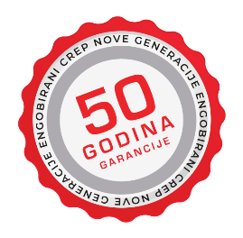 Керамическая черепица (произв. Сербия)

Рогачко Евгений, тел.: (097) 956-04-64, (050) 517-36-42
e-mail: mirkeramiki2012@ukr.net | Прайс действует с 12.03.2026
Склад: с. Нерубайское, ул. Пастера 1 (пн-пт: 8:00-17:00, сб: 8:00-13:00, вс: выходной) Офис: г. Одесса, ул. Левитана 62 (пн-пт: 9:00-18:00, сб: 9:00-13:00, вс: выходной) |  |  |  | Скидка | 0%
 |  |  |  | Курс EURO (НБУ+3%) | 0.00
Наименование товара | Цвет | Фото | Технические характеристики | Ед. изм. | Цена розничн., EURO | Цена со скидкой, EURO | Цена со скидкой, UAH

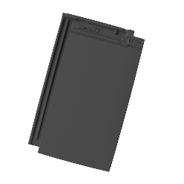
РЯДОВАЯ ЧЕРЕПИЦА
FUTURA PRO | 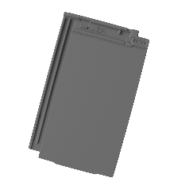 Антрацитово-серый мат ангоб |  | Вес 1 шт: 3,8 кг Длина: 455 мм Ширина: 274 мм Расход: 10,8 шт/кв.м. К-во шт. на поддоне: 280 шт. Вес поддона: 1140 кг Мин. уклон крыши: 15° Шаг обрешетки: 36-38 см Варианты монтажа | кв.м. | 35.30 | 35.30 | 0.00
 |  |  |  | шт. | 3.27 | 3.27 | 0.00
 | Чёрный мат ангоб |  |  | кв.м. | 35.30 | 35.30 | 0.00
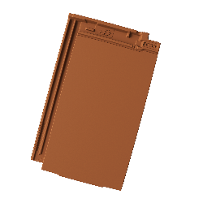
 |  |  |  | шт. | 3.27 | 3.27 | 0.00
 | Коричневый мат ангоб |  |  | кв.м. | 35.30 | 35.30 | 0.00
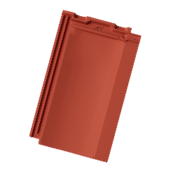
 |  |  |  | шт. | 3.27 | 3.27 | 0.00
CONTINENT PRO 10 | Красный мат ангоб |  | 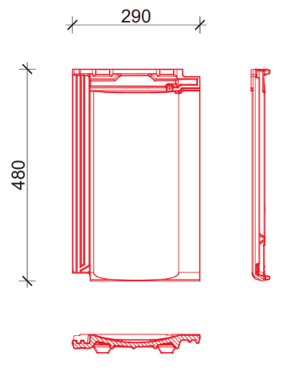 Вес 1 шт: 3,85 кг Длина: 480 мм Ширина: 290 мм Расход: 10 шт/кв.м. К-во шт. на поддоне: 280 шт. Вес поддона: 1140 кг Мин. уклон крыши: 15° Шаг обрешетки: 36,5-40,5 см | кв.м. | 32.30 | 32.30 | 0.00
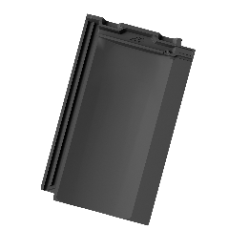
 |  |  |  | шт. | 3.23 | 3.23 | 0.00
 | Чёрный мат ангоб |  |  | кв.м. | 32.30 | 32.30 | 0.00

 |  |  |  | шт. | 3.23 | 3.23 | 0.00
 | Коричневый мат ангоб |  |  | кв.м. | 32.30 | 32.30 | 0.00
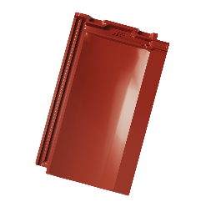
 |  |  |  | шт. | 3.23 | 3.23 | 0.00
 | Красный глянцевый ангоб |  |  | кв.м. | 32.30 | 32.30 | 0.00
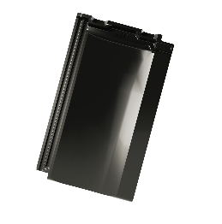
 |  |  |  | шт. | 3.23 | 3.23 | 0.00
 | Чёрный глянцевый ангоб |  |  | кв.м. | 32.30 | 32.30 | 0.00
 |  |  |  | шт. | 3.23 | 3.23 | 0.00
 | 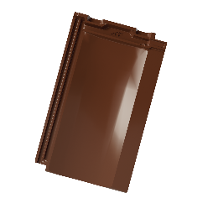 Коричневый глянцевый ангоб |  |  | кв.м. | 32.30 | 32.30 | 0.00
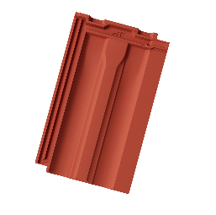
 |  |  |  | шт. | 3.23 | 3.23 | 0.00
TRADICIONAL PRO 10 | Красный мат ангоб |  | 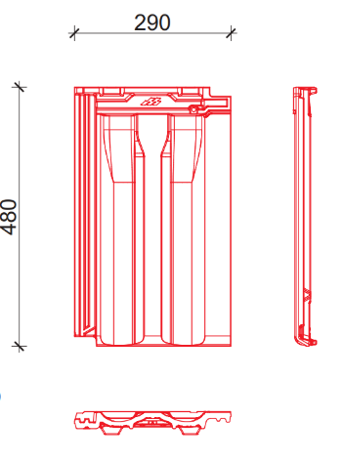 Вес 1 шт: 3,85 кг Длина: 480 мм Ширина: 290 мм Расход: 10 шт/кв.м. К-во шт. на поддоне: 280 шт. Вес поддона: 1140 кг Мин. уклон крыши: 15° Шаг обрешетки: 36,5-40,5 см | кв.м. | 32.30 | 32.30 | 0.00
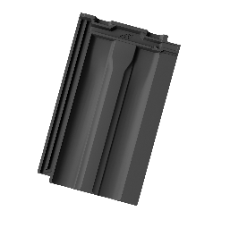
 |  |  |  | шт. | 3.23 | 3.23 | 0.00
 | Чёрный мат ангоб |  |  | кв.м. | 32.30 | 32.30 | 0.00

 |  |  |  | шт. | 3.23 | 3.23 | 0.00
 | Коричневый мат ангоб |  |  | кв.м. | 32.30 | 32.30 | 0.00
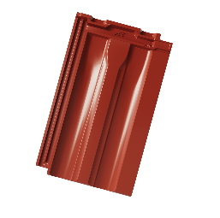
 |  |  |  | шт. | 3.23 | 3.23 | 0.00
 | Красный глянцевый ангоб |  |  | кв.м. | 32.30 | 32.30 | 0.00
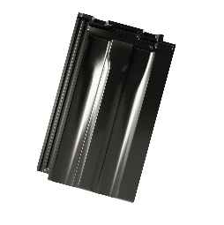
 |  |  |  | шт. | 3.23 | 3.23 | 0.00
 | Чёрный глянцевый ангоб |  |  | кв.м. | 32.30 | 32.30 | 0.00
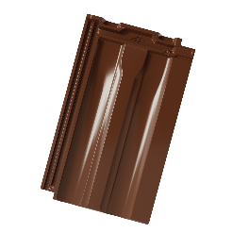
 |  |  |  | шт. | 3.23 | 3.23 | 0.00
 | Коричневый глянцевый ангоб |  |  | кв.м. | 32.30 | 32.30 | 0.00
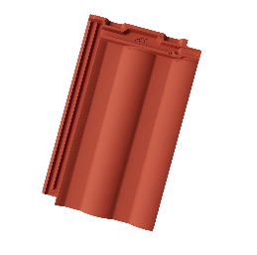
 |  |  |  | шт. | 3.23 | 3.23 | 0.00
HORIZONT PRO 10 | Красный мат ангоб |  | 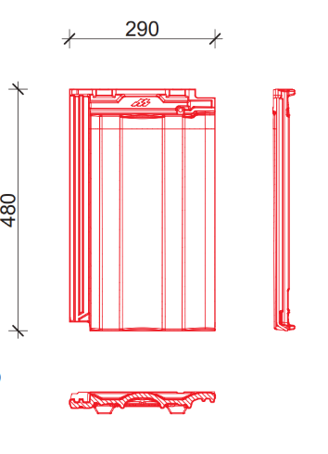 Вес 1 шт: 3,85 кг Длина: 480 мм Ширина: 290 мм Расход: 10 шт/кв.м. К-во шт. на поддоне: 280 шт. Вес поддона: 1140 кг Мин. уклон крыши: 15° Шаг обрешетки: 36,5-40,5 см | кв.м. | 32.30 | 32.30 | 0.00
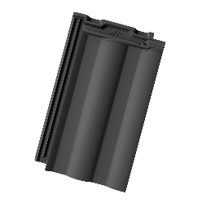
 |  |  |  | шт. | 3.23 | 3.23 | 0.00
 | Чёрный мат ангоб |  |  | кв.м. | 32.30 | 32.30 | 0.00

 |  |  |  | шт. | 3.23 | 3.23 | 0.00
 | Коричневый мат ангоб |  |  | кв.м. | 32.30 | 32.30 | 0.00
 |  |  |  | шт. | 3.23 | 3.23 | 0.00
 | 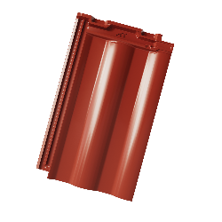 Красный глянцевый ангоб |  |  | кв.м. | 32.30 | 32.30 | 0.00
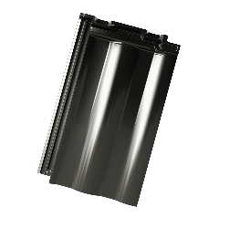
 |  |  |  | шт. | 3.23 | 3.23 | 0.00
 | Чёрный глянцевый ангоб |  |  | кв.м. | 32.30 | 32.30 | 0.00
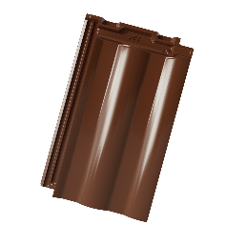
 |  |  |  | шт. | 3.23 | 3.23 | 0.00
 | Коричневый глянцевый ангоб |  |  | кв.м. | 32.30 | 32.30 | 0.00
 |  |  |  | шт. | 3.23 | 3.23 | 0.00
ДОБОРНЫЕ ЭЛЕМЕНТЫ ЧЕРЕПИЦЫ
Половинчатая черепица | FUTURA PRO |  | Вес 1 шт: 2 кг Длина: 455 мм Ширина: 155 мм | шт. | 21.10 | 21.10 | 0.00
Конёк | CONTINENT PRO 10 TRADICIONAL PRO 10 HORIZONT PRO 10 |  | Вес 1 шт: 3,42 кг Длина: 385 мм Ширина: 210 мм Расход: 2,8 шт/м.п. К-во шт. на поддоне: 160 шт. Вес поддона: 575 кг | шт. | 24.00 | 24.00 | 0.00
 | 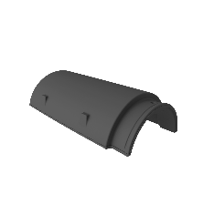 FUTURA PRO |  | Вес 1 шт: 3,08 кг Длина: 375 мм Ширина: 228 мм Расход: 3 шт/м.п. К-во шт. на поддоне: 160 шт. Вес поддона: 525 кг | шт. | 25.10 | 25.10 | 0.00
Начало вальмы | CONTINENT PRO 10 TRADICIONAL PRO 10 HORIZONT PRO 10 |  | Вес 1 шт: 3,18 кг Длина: 390 мм Ширина: 205 мм К-во шт. на поддоне: 32 шт. Вес поддона: 120 кг | шт. | 93.80 | 93.80 | 0.00
 |  FUTURA PRO |  | Вес 1 шт: 3 кг Длина: 375 мм Ширина: 225 мм К-во шт. на поддоне: 32 шт. Вес поддона: 125 кг | шт. | 96.80 | 96.80 | 0.00
Тройник | CONTINENT PRO 10 TRADICIONAL PRO 10 HORIZONT PRO 10 |  | Вес 1 шт: 3,14 кг К-во шт. на поддоне: 24 шт. Вес поддона: 110 кг | шт. | 177.00 | 177.00 | 0.00
 | FUTURA PRO |  | Вес 1 шт: 3,75 кг К-во шт. на поддоне: 25 шт. Вес поддона: 115 кг | шт. | 181.50 | 181.50 | 0.00
Боковая левая/правая черепица | CONTINENT PRO 10 TRADICIONAL PRO 10 HORIZONT PRO 10 |  | Вес 1 шт: 2,2 кг Длина: 480 мм Расход: 2,5 шт/м.п. К-во шт. на поддоне: 84 шт. Вес поддона: 225 кг | шт. | 19.20 | 19.20 | 0.00
 |  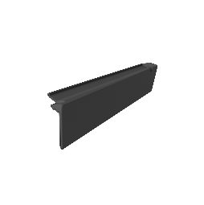 FUTURA PRO |  | Вес 1 шт: 2,36 кг Длина: 455 мм Расход: 2,6 шт/м.п. К-во шт. на поддоне: 84 шт. Вес поддона: 230 кг | шт. | 19.70 | 19.70 | 0.00
Вентиляционная черепица | CONTINENT PRO 10 TRADICIONAL PRO 10 HORIZONT PRO 10 |  | Вес 1 шт: 4,1 кг Длина: 480 мм Ширина: 290 мм К-во шт. на поддоне: 140 шт. Вес поддона: 610 кг | шт. | 23.30 | 23.30 | 0.00
 | 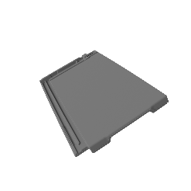 FUTURA PRO |  | Вес 1 шт: 3,8 кг Длина: 455 мм Ширина: 274 мм К-во шт. на поддоне: 140 шт. Вес поддона: 565 кг | шт. | 26.50 | 26.50 | 0.00
Выделенные модели и цвета на сегодня не доступны к заказам, со временем будут обновления от завода

